02-MQServer
JDK 7
Tomcat
Erlang
RabbitMQ

1、上傳安裝包到RedisServer

2、安裝JDK7
2.1、解壓jdk gz包
 | tar -xvzf jdk-7u79-linux-x64.gz
2.2、找到解壓目錄
 | Jdk的主目录 |  | /software/jdk1.7.0_79
 | jdk的bin目录 |  | /software/jdk1.7.0_79/bin
 | jdk的lib目录 |  | /software/jdk1.7.0_79/lib

2.3、配置java環境變量
 | vi /etc/profile
 |  | 在profile最後添加下面三行配置信息
 |  | JAVA_HOME=/software/jdk1.7.0_79
 |  | PATH=$JAVA_HOME/bin:$PATH
 |  | CLASSPATH=.:$JAVA_HOME/lib/dt.jar:$JAVA_HOME/lib/tools.jar
 | ESC -> :wq 保存退出
2.4、重新加載profile文件使修改生效
 | source /etc/profile
2.5、驗證JDK安裝結果
 | java -version

3、安裝Tomcat
3.1、解壓Tomcat gz包
 | tar -zxvf apache-tomcat-5.5.26.tar.gz
3.2、設定classpath
 | cd /software/apache-tomcat-5.5.26/bin
 | vi setclasspath.sh
 | 在對應位置添加下面語句
 |  | JAVA_HOME=/software/jdk1.7.0_79
 |  | PATH=$JAVA_HOME/bin:$PATH
 |  | CLASSPATH=.:$JAVA_HOME/lib/dt.jar:$JAVA_HOME/lib/tools.jar
3.3、執行啟動命令
 |  | cd /software/apache-tomcat-5.5.26/bin
 | 啟動命令 | ./startup.sh
 | (停止命令) | ./shutdown.sh
3.4、查看日誌
 | cd /software/apache-tomcat-5.5.26/logs
 | tail -f catalina.out

4、安裝erlang
4.1、解壓縮erlang安裝包
 | tar zxvf otp_src_19.3.tar.gz
4.2、安裝所需要基礎包
 | yum -y install ncurses-devel
 | yum -y install unixODBC-devel
 | yum -y install openssl-devel
 | yum -y install gcc-c++
4.3、配置安裝路徑信息，并檢驗安裝包及安裝環境
 | cd /software/otp_src_19.3
 | ./configure -prefix=/software/erlang
4.4、編譯及安裝
 | make && make install
4.5、設定環境變量
 | vi /etc/profile
 |  | 在文件最後加上
 |  | #set erlang environment
 |  | export PATH=$PATH:/software/erlang/bin
 | source /etc/profile
4.6、驗證安裝結果
 | erl

5、安裝rabbitmq
5.1、上傳rabbitmq安裝包
 | rabbitmq-server-generic-unix-3.6.9.tar.xz
5.2、執行命令解壓安裝包
 | tar -xvf rabbitmq-server-generic-unix-3.6.9.tar.xz
5.3、設定環境變量
 | vi /etc/profile
 |  | 在文件最後加上
 |  | #set rabbitmq environment
 |  | export PATH=$PATH:/software/rabbitmq-server-3.6.9/sbin
 | source /etc/profile
5.4、打開網頁監控模式
 | cd /software/rabbitmq_server-3.6.9/sbin/
 | ./rabbitmq-plugins enable rabbitmq_management
5.5、啟動rabbitmq服務
 |  | cd /software/rabbitmq_server-3.6.9/sbin/
 | 後台啟動 | ./rabbitmq-server -detached |  | 前台啟動 | ./rabbitmq-server start
 | 關閉服務 | ./rabbitmqctl stop
5.6、通過端口查看啟動情況
 | netstat -tnlp|grep 5672
5.7、創建外網訪問用戶（創建用戶后需要重啟服務才生效）
 |  | --需要RabbitMQ Server啟動才可以執行下面命令
 | 列出用戶 | ./rabbitmqctl list_users |  | 修改密碼 | ./rabbitmqctl change_password cms cms1
 | 創建用戶 | ./rabbitmqctl add_user cms cms |  | 刪除用戶 | ./rabbitmqctl delete_user cms
 | 賦予權限 | ./rabbitmqctl set_user_tags cms administrator
 | 分配權限 | ./rabbitmqctl set_permissions -p "/" cms ".*" ".*" ".*"
5.8、驗證網頁監視器登錄結果

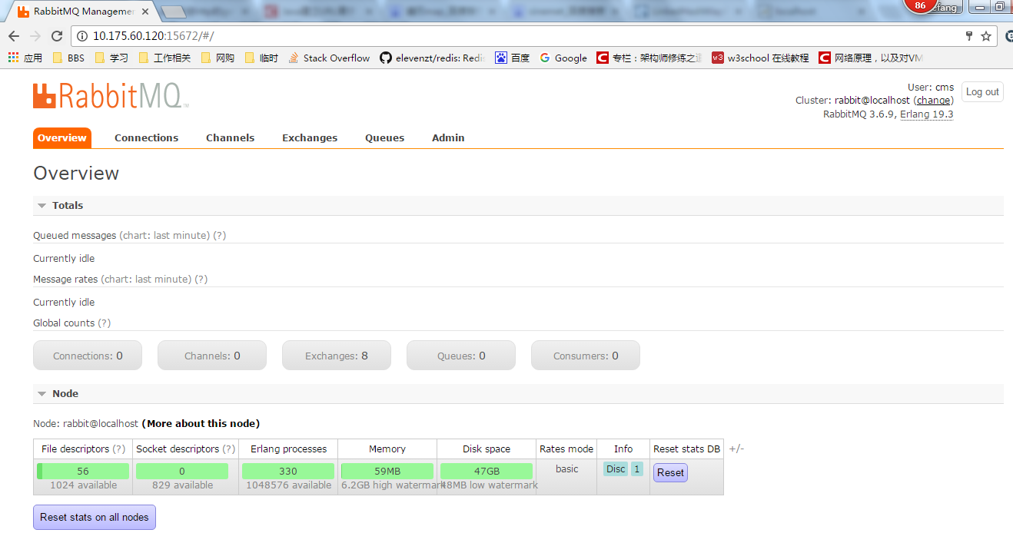

6、把CalServer的代碼放到TomCat下面
6.1、在 /software/apache-tomcat-5.5.26/webapps 目錄下面創建 PCMS_CalServer 的文件夾

6.2、把CalServer更新包中ui下面的內容都copy到新建目錄中
 | 左邊是更新包位置，右邊是MQServer-Tomcat位置

6.3、把對應的DB Connection更新到CalServer路徑下
 | 這三個更新包放到了 UAT Path 中

